상품제안서
매직코팅(3D) 메모잇 - 70x76 | 상품코드: F32390

 |  |  |  |  |  |  | 02-412-0044 | www.easy1.co.kr
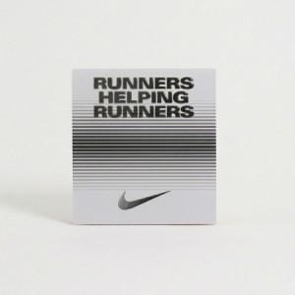

【상세/제작정보】 | <p><b><span style="font-size: 12pt;">** 배송비- 한박스 700개 / 5000원별도</span></b></p>

【인쇄/포장옵션】 | 풀칼라 / OPP(비닐)

【공급단가】 | 수량 | 1,000~ | 2,000~ | 3,000~ | 5,000~ | 10,000~
*VAT별도 | 30매 | 467원 | 427원 | 390원 | 337원 | 308원
 | 50매 | 530원 | 488원 | 449원 | 395원 | 365원
 | 100매 | 920원 | 870원 | 815원 | 755원 | 665원

【상품 URL】 | https://dev.easy1.co.kr:443/src/goods_detail.php?gdno=32390

